Nota van Inlichtingen 1
Nota van Inlichtingen 1 Openbare aanbesteding Bepakkingsmateriaal Brandweer
2023-06-19 |  | Veiligheidsregio Zaanstreek-Waterland |  | PM

Ref. nr. | Label | Onderwerp | Vraag | Antwoord
1 |  |  | Het lijkt erop dat er de verkeerde documentatie is geupload. De documentatie die bij deze aanbesteding te vinden is, hoort bij: Bepakkingsmateriaal Brandweer. Kan het kloppen dat dit fout is? | Bij de aanbesteding Bepakkingsmateriaal zijn de juiste document geupload. De fout zat bij de aanbesteding Klein Materiaal en Gereedschap zoals ik u al heb geantwoord.
2 | Inhoud | Prijzenblad pos. 84 | Bedoelt u een schuimunit vervaardigd uit kunststof en waarbij tevens het schuimpercentage traploos instelbaar dient te zijn middels draaiknop? En tevens beschikt over een aparte vulopening tijdens inzet? | De schuimunit dient vervaardigd te zijn uit kunststof, het schuimpercentage is traploos te verstellen middels een draaiknop en de schuimunit beschikt over een aparte vulopening tijdens inzet
3 | Inhoud | Prijzenblad pos. 98 | Welke kleur dient dit veiligheidsvest te zijn? | De kleur dient oranje te zijn
4 | Inhoud | Prijzenblad pos. 85 | Wij gaan ervan uit dat u SVM eist conform de meest recente norm die op dit moment geldt: de EN1568:2018. Is deze aanname juist? | Het schuimvormend middel dient aan de specificaties uit de eis te voldoen en daarmee aan de EN 1568:2018 en tevens dient het schuimvormend middel geschikt te zijn voor gebruik in de schuimunit die wordt aangeboden door Inschrijver
5 | Inhoud | Prijzenblad pos. 84 | Wij gaan ervan uit dat u de schuimset eist inclusief knikkoppeling? | De schuimset dient voorzien te zijn van een male deel van een knikkoppeling
6 | Inhoud | Prijzenblad pos. 82 | Wij gaan ervan uit dat u dit waterkanon eist inclusief nok 81 koppeling? | Het waterkanon dient voorzien te zijn van een Storz koppeling nok 81
7 | Inhoud | Prijzenblad pos. 81 | Wij gaan ervan uit dat u deze straalpijp eist inclusief knikkoppeling? | Deze straalpijp dient voorzien te zijn van een male deel van een knikkoppeling
8 | Inhoud | Prijzenblad pos. 80 | Wij gaan ervan uit dat u deze straalpijp eist inclusief nok 52 koppeling? | Deze straalpijp dient voorzien te zijn van een Storz koppeling 52 mm en deze koppeling is tevens voorzien van nokken t.b.v. een slangsleutel
9 | Inhoud | Prijzenblad pos. 80 | Wenst u de straalpijp uitgerust met debietbegrenzer? | Straalpijp zonder debietbegrenzer
10 | Inhoud | Prijzenblad pos. 70 en 71 | U eist een BSI Kitemark als het gaat over BS6391 type 3. BSI Kitemark heeft geen waarde binnen de EU, alleen in Engeland zelf. Onze fabrikant is gevestigd binnen de EU, welke produceert conform EU normering DIN 14811 klasse 3. Wij verzoeken u daarom slangen te eisen die aantoonbaar voldoen aan de EU normering DIN 14811 klasse 3 en/of BS6391 type 3. Gaat u hiermee akkoord? | Inderdaad dienen de slangen te voldoen aan Din 14811 en/of BS6391 type3
11 | Inhoud | Prijzenblad pos. 41 | Bedoelt u hier krijt of stift? | De bedoeling is vetkrijt geel doosje van 10 stuks
12 | Inhoud | PvE eis 32 | Wij nemen aan dat keuringsplichtige items en items met een THT datum specifiek besteld voor u, buiten deze eis vallen? | Specifiek voor VrZW bestelde keuringsplichtige en/of artikelen met een THT datum vallen buiten deze eis, met uitzondering van items die beschadigd of incompleet geleverd zijn.
13 | Inhoud | PvE eis 32 | Wij nemen aan dat u dit eist icm een reële retourreden uwerzijds? | De retourreden zal altijd eerst overlegd worden met de Opdrachtnemer
14 | Inhoud | PvE eis 26 | Wij verzoeken u ook testrapporten, certificaten en gebruikshandleidingen in het Engels en Duits toe te staan. | De eis zal als volgt aangepast worden: Testrapporten, certificaten en gebruikshandleidingen van CE gekeurde materialen en gereedschappen, worden direct bij levering bijgesloten en zijn gesteld in de Nederlandse taal. Hetgeen ook wettelijk is bepaald. Overige handleidingen kunnen in Nederlands, Duits en/of Engels.
15 | Inhoud | PvE eis 19/20 | Er is niet bekend hoeveel van welke producten u wanneer gaat afnemen, hierdoor is een dergelijke eis voor (bulk-)bestellingen niet realistisch. De eis kan wél van toepassing zijn op de aantallen zoals genoemd in uw prijslijst, is deze aanname juist? | Opdrachtgever heeft met de eisen met betrekking tot levertijden getracht ruimte te laten om in het logistiek plan gebruik te maken van bijv. verzamelorders eenmaal per 2 weken. Daarom staat er dat de artikelen uit het standaard assotiment binnen 3 en buiten het assortiment binnen 10 werkdagen geleverd kunnen worden. Dat betekent dat dit alleen in spoedeisende gevallen binnen deze termijnen moet kunnen. Naar schatting komt dit hooguit 15 keer per jaar voor. Wanneer hier verzendkosten voor berekend worden dient u dit in het logistiek plan te vermelden waardoor dit wordt meegewogen.Voor bulkbestellingen anders dan de verwachtte aantallen uit de lijst is altijd overleg over prijs en levertijden.
16 | Inhoud | PvE eis 14 | U eist geen minimale orderwaarde en/of bestelgroottes. Wij verzoeken u deze eis alleen te hanteren bij een minimale orderwaarde >€450. | Eis 14 blijft gehandhaafd zie uitleg bij vraag 15
17 | Inhoud | PvE eis 8 | U eist een technisch en kwalitatief gelijkwaardig product, tegen de maximale netto prijsstelling van het oorspronkelijke product. In veel gevallen is dit niet realistisch. Wij verzoeken u deze eis te wijzigen naar ‘tegen een onderling overeengekomen acceptabele prijsstelling middels open calculatie’. | Opdrachtgever wil meegaan om de eis te wijzigen naar "tegen een onderling overeengekomen acceptabele prijsstelling middels open calculatie" onder voorwaarde dat, indien er geen onderlinge overeenstemming bereikt wordt, de Opdrachtgever vrij is om met derden te handelen.
18 | Contract | Concept overeenkomst - Paragraaf 11.2 prijzen | U geeft aan dat prijzen met ingang van 1 december 2020 kunnen worden geïndexeerd. Wij gaan ervan uit dat u hier 1 januari 2024 bedoelt? | De prijzen kunnen een jaar na de ingangsdatum van 15 augustus 2023 (dus per 15 augustus 2024) geindexeerd worden.Het CBS maandindexcijfer over de maand augustus 2023 is hierbij het basiscijfer waarop een eventuele tariefaanpassing wordt gebaseerd.
19 | Inhoud | Bijlage 12 prijzenblad Schuimset | Kunt u toelichten welk artikel u hiermee bedoeld? Indien mogelijk met afbeelding / merk / type | TFT Propak of vergelijkbaar. Vergelijkbaar is minimaal dezelfde inbouwmaten ivm inbouw in alle voertuigen en gelijke bediening ivm scholing. Zie ook vraag 2
20 | Inhoud | Bijlage 12 prijzenblad Waterkanon | Graag toelichten wat het gevraagde debiet is van het waterkanon | 2000ltr/minuut, maat opgevouwen 30 X 30 X 40 verstelbaar 20 tot 60 graden met nok 81
21 | Proces | Bijlage 9 uitwerking gunningscriteria Inleiding | In bijlage 9 geeft u aan dat de uitwerking van de gunningscriteria anoniem dient te worden aangeleverd. • Hoe verwacht opdrachtgever een beeld te krijgen van de mogelijkheden van de webshop zonder gebruik te maken van afbeeldingen omdat hier onze naam op staat? Graag willen wij de gebruiksvriendelijkheid en overzichtelijkheid van onze webshop toelichten maar anoniem is dat niet te beoordelen. • Hoe verwacht Opdrachtgever een beeld te krijgen van innovatie als bij de toelichting geen merknaam kan worden gebruikt van grote internationale fabrikanten waarvan wij importeur zijn? Juist het gebruik van voorbeelden met aanduiding van merk en type is illustratief voor de technische doorontwikkeling en toepassingsmogelijkheden. Wij verzoeken u de eis van anoniem aanleveren te laten vallen, waarbij ook andere leveranciers op gelijke wijze de gunningscriteria kunnen uitwerken. Graag uw reactie | Akkoord, eis vervalt om anoniem aan te leveren.
22 | Proces | Beschrijvend document 9.2.2 beoordeling | Wij verzoeken u de beoordeling op het onderwerp duurzaamheid te doen op de aantoonbaar genomen maatregelen binnen de bedrijfsvoering processen van Opdrachtnemer voor het verlagen van de CO2 footprint, in plaats van de mate van recyclebaarheid per artikel. Als bewijslast dient Opdrachtnemer middels een certificaat aan te tonen dat hij voldoet aan de eisen voor een milieumanagementsysteem, zoals ISO 14001 of vergelijkbaar waar onder meer ook de gescheiden afvalstromen deel van uitmaken. Graag uw reactie. | Opdrachtgever laat het gunningscriterium 9.2.2. a vervallen. Inschrijver hoeft dus niet per artikel aan te geven of een artikel duurzaam en recyclebaar is. Wel wordt verwacht dat een toelichting wordt geschreven over de duurzame artikelen en de ontwikkeling hierin. Wanneer er in de ogen van de Inschrijver een substantieel verschil in prijs is tussen de "gewone" en de duurzame versie mag Inschrijver inschrijven met de gewone versie. Overigens geeft ISO 14001 aan hoe duurzaam het bedrijf werkt en zegt niets over de geleverde produkten. Dit ISO 14001 certificaat is wel weer van belang bij de omschrijving van gunningscriterium 9.2.2 tab d).
23 | Inhoud | Beschrijvend document 9.2.2 lid c | Ten aanzien van het transport geldt dat dit wordt uitbesteed aan een vervoerder, Opdrachtnemer heeft geen invloed op de voertuigkeuze en vervoerswijze van vervoerder. Bij een vervoerder (in relatie tot deze aanbesteding) eisen dat hij gebruik maakt van uitsluitend zero-emission voertuigen (als voorbeeld) is zeer onrealistisch. Zelfs in het onwaarschijnlijke geval dat een vervoerder hieraan kan voldoen dan zullen de kosten van de extra investeringen aan Opdrachtnemer worden doorbelast. Wij verzoeken u lid c) van artikel 9.2.2 te laten vervallen. Graag uw reactie. | Opdrachtgever laat dit punt niet vervallen. Duurzame invulling betreft niet alleen zero emissie (hetgeen niet altijd duurder hoeft te zijn maar wel investeringen vraagt) maar ook combineren van transportbewegingen en andere logistieke invulling. Ook het gebruik van HVO100 is een duurzamere oplossing.
24 | Inhoud | Beschrijvend document 9.2.2 lid b | Binnen het segment van (specialistisch) gereedschap en bepakking voor brandweertoepassing is het aanbod beperkt en zal voor een heel enkel artikel een duurzame variant beschikbaar zijn. In dat geval zal het duurzame artikel naar verwachting duurder zijn, terwijl de weging op prijs veel zwaarder meetelt in de beoordeling. Hoe gaat Opdrachtgever met deze tegenstrijdigheid om? | Aanbesteder is van mening dat de hogere prijs van een enkel artikel slechts in geringe mate van invloed is op de totale inschrijfprijs. Toch laten we het gunningscriterium 9.2.2 a) vervallen. Zie ook vraag 22 en 25 | wisselen tegen een duudere prijs
25 | Inhoud | Beschrijvend document 9.2.2 lid a | U vraagt per artikel van bijlage 12 een toelichting op duurzaamheid. Wij waarderen uw streven naar duurzaamheid zeer, echter aan uw verzoek kan geen enkele leverancier voldoen die niet ook fabrikant van het artikel is. Het is niet mogelijk om per artikel een uitvoerige beschrijving te geven van de mate van duurzaamheid en recyclebaarheid. Daarnaast is het disproportioneel om veel (uitzoek)werk te steken in duurzaamheid per artikel terwijl dit slechts voor 15% van de te behalen punten wordt meegerekend. Wij verzoeken u lid a) van artikel 9.2.2 te laten vervallen. Graag uw reactie. | Opdrachtgever laat het gunningscriterium 9.2.2. a vervallen. Inschrijver hoeft dus niet per artikel aan te geven of een artikel duurzaam en recyclebaar is. Wel wordt verwacht dat een toelichting wordt geschreven over duurzame artikelen en de ontwikkeling hierin. wanneer er in de ogen van de Inschrijver een substantieel verschil in prijs is tussen de "gewone" en de duurzame versie mag Inschrijver inschrijven met de gewone versie.
26 | Proces | Beschrijvend document 4.16 | In verband met sterk wisselende prijzen voor grondstoffen en materialen als gevolg van onder meer de oorlog in Oekraïne verzoeken wij u een termijn voor gestanddoening van maximaal 45 dagen aan te houden. Stemt u hiermee in? | Opdrachtgever wil mee gaan tot een gestandsdoeningstermijn van 60 dagen om niet in de knel te komen met de termijn voor beoordeling, bestuurlijke goedkeuring en Alcatel termijn.
27 | Contract | Beschrijvend document 3.3 | In paragraaf 3.1 geeft u aan dat de periode van leveren van 2023 tm 2031 betreft. In paragraaf 3.3 geeft u aan initieel 2 jaar en daarna 2x met 1 jaar te verlengen dus totaal 4 jaar. Wilt u verduidelijken wat de beoogde contractduur maximaal kan zijn? | Juiste opmerking. De periode van leveren dient 2023-2027 te zijn.
28 | Inhoud | Bijlage 12 prijzenblad Rookgordijn | Is voor de invulling van het rookgordijn ook de werkbreedte toegestaan van 90-150 cm? | In verband met de inbouwmaten in de voertuigen is dit niet toegestaan
29 | Inhoud | Bijlage 12 prijzenblad Rope Ratchet | Kunt u toelichten welk artikel u hiermee bedoeld? Indien mogelijk met afbeelding / merk / type | 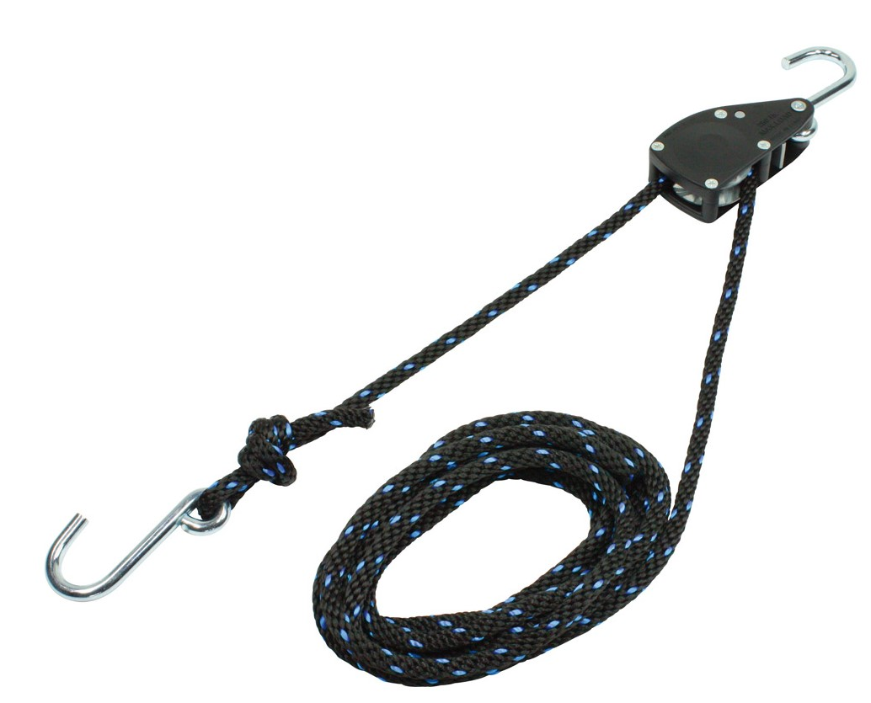
30 | Inhoud | Bijlage 12 prijzenblad Markeringsmiddel airbag | Kunt u toelichten welk artikel u hiermee bedoeld? Indien mogelijk met afbeelding / merk / type | zie vraag 11
31 | Inhoud | Pakket van eisen 6.26 | Wij werken met diverse internationale leveranciers waarbij certificaten en handleidingen uitsluitend in het Engels worden verstrekt. Wij verzoeken u toe te staan dat alle documenten in de Engelse taal worden toegevoegd, indien Nederlands niet beschikbaar is af fabrikant / leverancier. | De eis zal als volgt aangepast worden: Testrapporten, certificaten en gebruikshandleidingen van CE gekeurde materialen en gereedschappen, worden direct bij levering bijgesloten en zijn gesteld in de Nederlandse taal. Hetgeen ook wettelijk is bepaald Overige handleidingen kunnen in Nederlands, Duits en/of Engels.
32 | Inhoud | Pakket van eisen 4.14 | U geeft aan te werken zonder minimum bestelgrootte en in de introductie geeft u aan dat de eisen niet mogen leiden tot extra kosten. In theorie kunnen dus kleine bestellingen worden gedaan, waarbij de omzet van die bestelling niet in verhouding staat tot de verzendkosten. Verder is het ook in het belang van efficiëntie en duurzaamheid om bestellingen zoveel mogelijk te bundelen om het aantal transportbewegingen te beperken. Wij verzoeken u om bij kleine bestellingen (onder 100,-) verzendkosten toe te staan of om een minimum bestelomvang van 100,- (verzamelorder) toe te passen. Graag uw reactie. | Opdrachtgever heeft met de eisen met betrekking tot levertijden getracht ruimte te laten om in het logistiek plan gebruik te maken van bijv. verzamelorders eenmaal per 2 weken. Daarom staat er dat de artikelen uit het standaard assotiment binnen 3 en buiten het assortiment binnen 10 werkdagen geleverd kunnen worden. Dat betekend dat dit alleen in spoedeisende gevallen moet kunnen. Naar schatting komt dit hooguit 15 keer per jaar voor. Wanneer hier verzendkosten voor berekend worden dient u dit in het logistiek plan te vermelden waardoor dit wordt meegewogen.Voor bulkbestellingen anders dan de verwachtte aantallen uit de lijst is altijd overleg over prijs en levertijden.
33 | Inhoud | Pakket van eisen 3.8 | Indien een artikel niet leverbaar is, zal een alternatief worden aangeboden echter het is op voorhand niet te garanderen dat de netto prijsstelling gelijk blijft. Opdrachtnemer is afhankelijk van zijn leveranciers en het afgelopen jaar hebben we gezien dat beschikbaarheid van onderdelen en materialen per maand kan verschillen. Wij verzoeken u de tekst “tegen maximale netto prijsstelling” uit de eis te verwijderen. Gaat u hiermee akkoord? | Opdrachtgever wil meegaan met suggestie uit vraag 17 om de eis te wijzigen naar "tegen een onderling overeengekomen acceptabele prijsstelling middels open calculatie" onder voorwaarde dat, indien er geen onderlinge overeenstemming bereikt wordt, de Opdrachtgever vrij is om met derden te handelen.

